Sheet2
地块名称 | 城市 | 用地性质 | 建设用地面积(㎡) | 规划建筑面积(㎡) | 容积率 | 出让方式 | 截止日期 | 起始价(万元) | 成交价(万元) | 成交楼面价(元/㎡) | 溢价率 | 受让单位
南岸区茶园组团A标准分区A77-3/06号宗地 | 重庆市 | 商业/办公用地 | 66914.7 | 133160 | ＞1并且＜1.98 | 挂牌 | 2019-03-21 | 32722 | 32722 | 2457.34 | 0 | 茶园工业园区建设开发有限责任公司
南岸区茶园组团F分区F09-2/02号宗地 | 重庆市 | 商业/办公用地 | 5290 | 5290 | ≤1.5 | 挂牌 | 2018-01-04 | 3107 | 3107 | 5873.35 | 0 | 重庆渝平加油站有限公司
南岸区茶园新城区A24(部分)号宗地 | 重庆市 | 商业/办公用地 | 54484 | 128726 | ＞1并且≤2.4 | 挂牌 | 2017-09-08 | 30185 | 30185 | 2344.9 | 0 | 重庆市南岸区机关后勤服务中心、重庆正扬实业(集团)有限公司、重庆市南岸资产经营管理有限公司、重庆鸿皓建材有限责任公司、重庆帆顺投资有限责任公司、重庆北瀚投资有限责任公司、重庆市庆顺房地产开发有限公司、重庆市荣昌区广顺建筑工程有限公司
南岸区南坪组团J分区J10-2/04(部分)宗地 | 重庆市 | 商业/办公用地 | 14159 | 26353.89 | ＞1并且≤2 | 挂牌 | 2017-05-16 | 19235 | 19235 | 7298.72 | 0 | 重庆城市综合交通枢纽(集团)有限公司

地块名称 | 城市 | 用地性质 | 建设用地面积(㎡) | 规划建筑面积(㎡) | 容积率 | 出让方式 | 截止日期 | 起始价(万元) | 成交价(万元) | 成交楼面价(元/㎡) | 溢价率 | 受让单位
大渡口区大渡口组团J标准分区J12-1/02(部分)宗地 | 重庆市 | 商业/办公用地 | 67523.1 | 169894.75 | ≤2.5 | 拍卖 | 2019-11-28 | 86350 | 130000 | 7651.8 | 50.55 | 重庆交通旅游投资集团有限公司
大渡口区大渡口组团D11-1(部分)号宗地 | 重庆市 | 商业/办公用地 | 4777.05 | 22278.3 | ≥1并且≤4.6 | 挂牌 | 2019-10-10 | 14424 | 14424 | 6474.46 | 0 | 重庆市润科房地产开发有限公司
大渡口区大渡口组团J分区J9-2/03(部分)号宗地 | 重庆市 | 商业/办公用地 | 988.14 | 4886.21 | ＞1并且≤4.9 | 拍卖 | 2019-08-30 | 2976 | 7200 | 14735.35 | 141.94 | 重庆交通旅游投资集团有限公司
大渡口区大渡口组团H分区H14-1号宗地 | 重庆市 | 商业/办公用地 | 4984 | 7476 | 1.5 | 挂牌 | 2019-02-20 | 3240 | 3240 | 4333.86 | 0 | 中国石油天然气股份有限公司重庆销售分公司
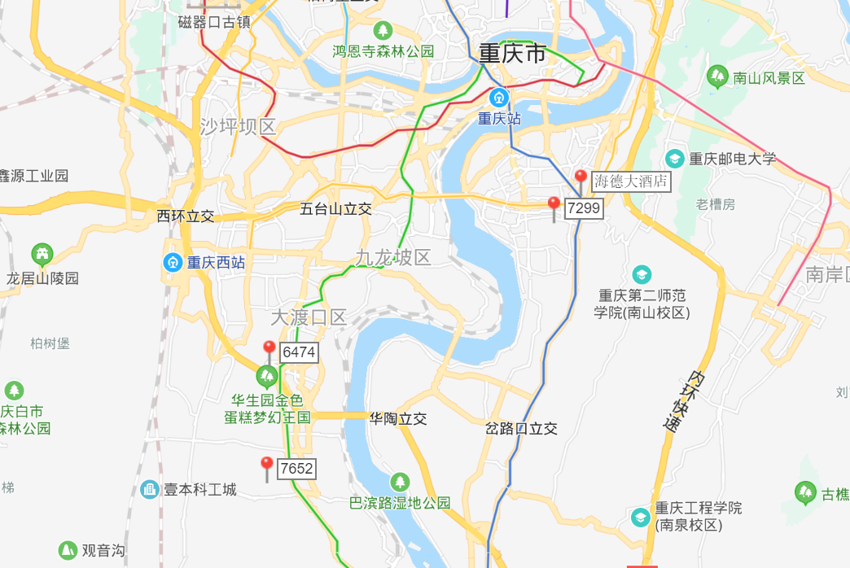

酒店收入计算
1.年总收入 |  |  | 2651
（1）客房 | 房型 |  | 间数 | 收费标准 | 折扣率 | 出租率 | 天数 | 年收入
 | 单间 |  | 37 | 288 | 100% | 60% | 365 | 233
 | 标间 |  | 202 | 248 | 100% | 60% | 365 | 1097
 | 行政套房 |  | 12 | 488 | 100% | 60% | 365 | 128
 | 小计 |  |  | #DIV/0! |  |  |  | 1458
（2）餐厅 | 餐厅 |  | 人均消费 | 座位数 | 上座率 | 天数 | —— | 年收入
 | 中餐厅 |  |  | 1000 |  |  |  | 0
 | 西餐厅 |  |  |  |  |  |  | 0
 | 其他 |  |  |  |  |  |  | 0
 | 小计 |  |  | 1000 |  |  | 40% | 583
（3）会议中心 | 会议室 |  | 间数 | 收费（元/间.天） | 平均使用率 | 天数 | —— | 年收入
 | 宴会厅 |  | 1 | 2500 | 45% | 365 |  | 41
 | 会议中心 |  | 1 | 4000 | 50% | 365 |  | 73
 | 多功能厅 |  | 1 | 2000 | 40% | 365 |  | 29
 | 楼层会议室 |  | 7 | 1000 | 40% | 365 |  | 102
 | 小计 |  | 10 |  |  |  |  | 245
（4）其他收入（可按客房收入比率计算） |  |  |  |  |  |  | 25% | 365 | 228.2
（5）出租部分 |  |  | 建筑面积 | 日租金 | 天数 | 空置率 | —— | 年收入
 |  |  |  |  |  |  |  | 0

（酒店）年净收入（剥离非房地产带来的收益） |  |  |  | 1458.05 |  |  | 此处对应收益法中未来第一年总收益
1 | 年总收入 | 2651
（1） | 客房收入 | 1458
（2） | 其他收入 | 1193 |  | 餐厅、会议中心、出租等收入，按主收入（客房收入）比例计算
2 | 经营成本 | 530.2 | 20% | 包含耗用物品以及原材料等，以年总收入为基数计算
3 | 其他营业费用 | 397.65 | 15% | 工资、水电费、宣传费、差旅费、公司经费、审计费、咨询费、银行手续费、特殊行业税费等等，以年总收入为基数计算
4 | 行业利润 | 265.1 | 10%

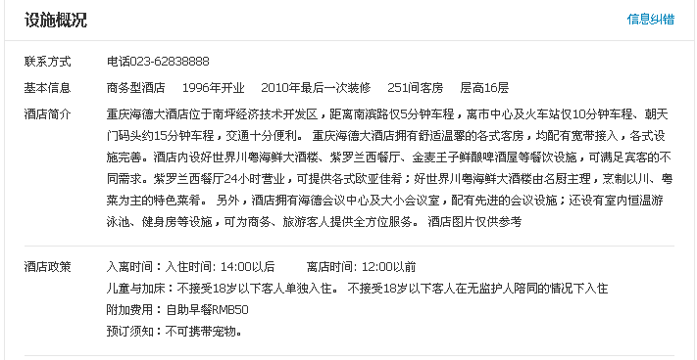

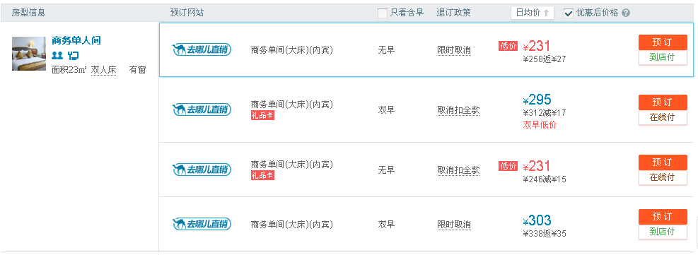

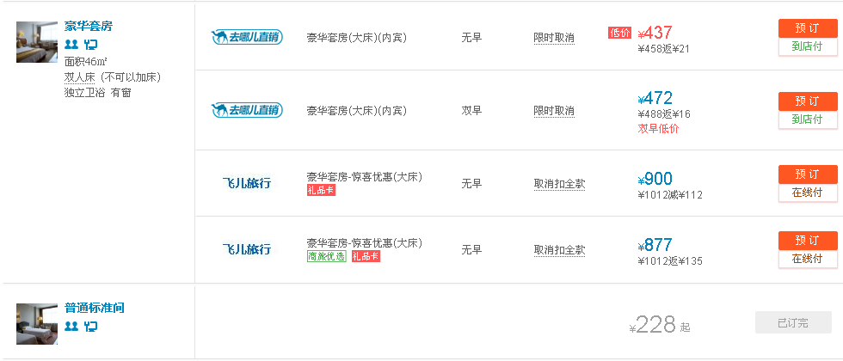

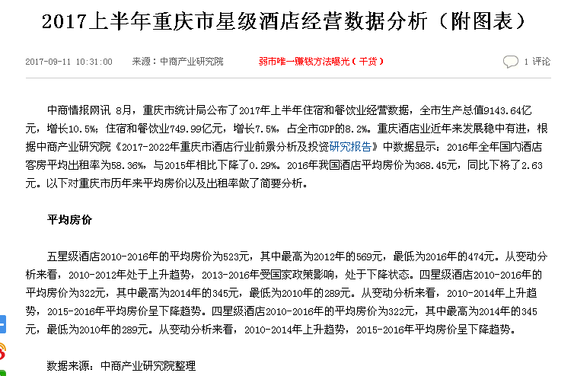
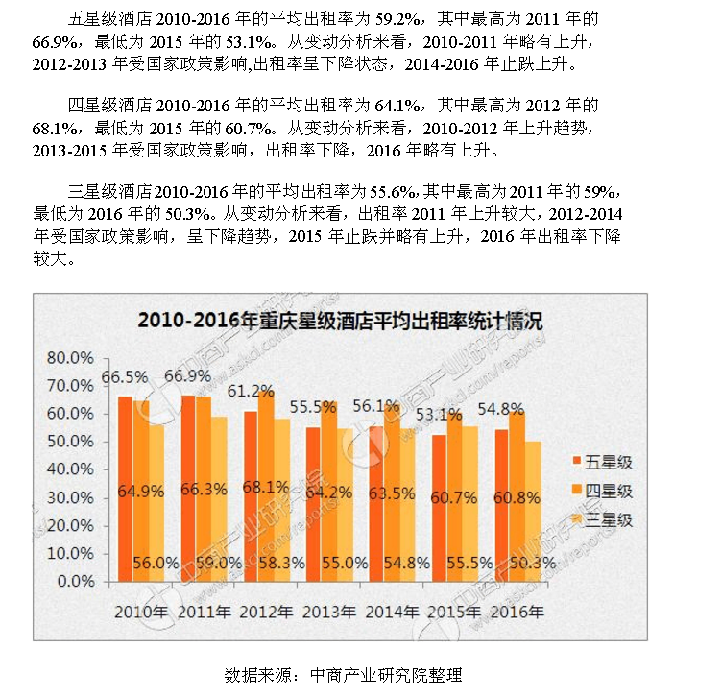

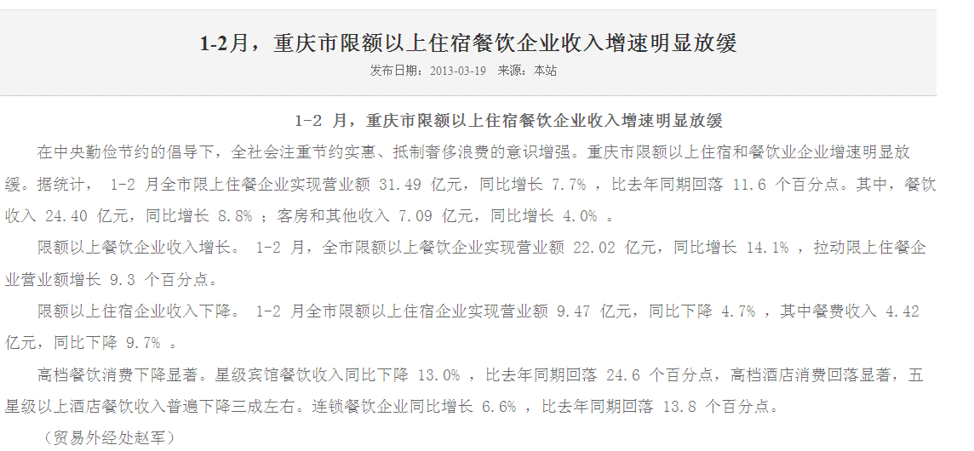

案例
南岸区南坪组团J分区J10-2/04(部分)宗地 | 重庆市 | 商业/办公用地 | 南岸区 | -- | 南岸区南坪组团J分区J10-2/04(部分)宗地 | 挂牌 | 17047 | 商业商务用地 | 14159 | 26353.89 | 2 | -- | -- | -- | -- | -- | -- | -- | -- | -- | -- | 开工中 | 2017-04-26 | 2017-05-16 | 2017-05-16 | 2017-05-16 | 渝[2017]13号-2 | 已成交 | 重庆城市综合交通枢纽(集团)有限公司 | 9618 | 19235 | 19235 | 905.67 | 905.67 | 7298.73 | 7298.72 | -- | -- | 0 | 40 | -- | -- | --
沙坪坝区沙坪坝组团A标准分区A03-10/02、A03-11/02号宗地 | 重庆市 | 商业/办公用地 | 沙坪坝区 | -- | 沙坪坝区沙坪坝组团A标准分区A03-10/02、A03-11/02号宗地 | 挂牌 | 17012 | 商业用地、商务用地 | 49951 | 51616 | 1 | -- | ≤55% | -- | -- | -- | -- | -- | -- | -- | -- | 开工中 | 2017-01-20 | 2017-02-09 | 2017-02-09 | 2017-02-09 | 渝[2017]3号-4 | 已成交 | 金融街重庆置业有限公司 | 6194 | 30970 | 30970 | 413.34 | 413.34 | 6000.07 | 6000.07 | -- | -- | 0 | 40年 | -- | -- | --
沙坪坝区沙坪坝组团A标准分区A03-10/02号宗地 | 重庆市 | 商业/办公用地 | 沙坪坝区 | -- | 沙坪坝区沙坪坝组团A标准分区A03-10/02号宗地 | 挂牌 | 17100 | 商业用地、商务用地 | 23863 | 26249 | 1.1 | -- | -- | -- | -- | -- | -- | -- | -- | -- | -- | 开工中 | 2017-07-28 | 2017-08-17 | 2017-08-17 | 2017-08-17 | 渝[2017]26号-1 | 已成交 | 金融街重庆裕隆实业有限公司 | 8545 | 17089 | 17089 | 477.42 | 477.42 | 6510.34 | 6510.34 | -- | -- | 0 | 40年 | -- | -- | --

地块名称 | 城市 | 用地性质 | 区县 | 板块 | 土地位置 | 出让方式 | 地块编号 | 详细规划 | 建设用地面积(㎡) | 规划建筑面积(㎡) | 容积率 | 商业比例 | 建筑密度 | 限制高度 | 保障房类型 | 推出保障房面积(㎡) | 成交保障房面积(㎡) | 配建自住房情况 | 推出特殊政策 | 成交特殊政策 | 配建养老设施面积情况 | 开发进度 | 公告时间 | 起始日期 | 截止日期 | 成交日期 | 公告编号 | 交易状态 | 受让单位 | 保证金(万元) | 起始价(万元) | 成交价(万元) | 推出每亩价(万元/亩) | 成交每亩价(万元/亩) | 推出楼面价(元/㎡) | 成交楼面价(元/㎡) | 推出楼面价(除保障房)(元/㎡) | 成交楼面价(除保障房)(元/㎡) | 溢价率 | 出让年限 | 竞报整体自持比例(%) | 竞报商品住房自持比例(%) | 竞报商办部分自持比例(%)
南岸区茶园组团F分区F09-2/02号宗地 | 重庆市 | 商业/办公用地 | 南岸区 | -- | 南岸区茶园组团F分区F09-2/02号宗地 | 挂牌 | 17153 | 加油站用地 | 5290 | 5290 | ≤1.5 | -- | -- | -- | -- | -- | -- | -- | -- | -- | -- | 开工中 | 2017-12-15 | 2018-01-04 | 2018-01-04 | 2018-01-04 | 渝[2017]51号-2 | 已成交 | 重庆渝平加油站有限公司 | 622 | 3107 | 3107 | 391.56 | 391.56 | 5873.34 | 5873.35 | -- | -- | 0 | 40年 | -- | -- | --
南岸区茶园新城区A24(部分)号宗地 | 重庆市 | 商业/办公用地 | 南岸区 | -- | 南岸区茶园新城区A24(部分)号宗地 | 挂牌 | 17120 | 商业用地 | 54484 | 128726 | ＞1并且≤2.4 | -- | -- | -- | -- | -- | -- | -- | -- | -- | -- | 开工中 | 2017-08-19 | 2017-09-08 | 2017-09-08 | 2017-09-08 | 渝[2017]31号-2 | 已成交 | 重庆市南岸区机关后勤服务中心、重庆正扬实业(集团)有限公司、重庆市南岸资产经营管理有限公司、重庆鸿皓建材有限责任公司、重庆帆顺投资有限责任公司、重庆北瀚投资有限责任公司、重庆市庆顺房地产开发有限公司、重庆市荣昌区广顺建筑工程有限公司 | 15093 | 30185 | 30185 | 369.34 | 369.34 | 2344.9 | 2344.9 | -- | -- | 0 | 40年 | -- | -- | --
南岸区南坪组团J分区J10-2/04(部分)宗地 | 重庆市 | 商业/办公用地 | 南岸区 | -- | 南岸区南坪组团J分区J10-2/04(部分)宗地 | 挂牌 | 17047 | 商业商务用地 | 14159 | 26353.89 | ＞1并且≤2 | -- | -- | -- | -- | -- | -- | -- | -- | -- | -- | 开工中 | 2017-04-26 | 2017-05-16 | 2017-05-16 | 2017-05-16 | 渝[2017]13号-2 | 已成交 | 重庆城市综合交通枢纽(集团)有限公司 | 9618 | 19235 | 19235 | 905.67 | 905.67 | 7298.73 | 7298.72 | -- | -- | 0 | 40 | -- | -- | --
南岸区南坪组团M分区M10-3-2/06号宗地 | 重庆市 | 商业/办公用地 | 南岸区 | -- | 南岸区南坪组团M分区M10-3-2/06号宗地 | 挂牌 | 16052 | 商业用地、商务用地 | 20849 | 79226 | ≤3.8 | -- | 按规划要求 | -- | -- | -- | -- | -- | -- | -- | -- | 开工中 | 2016-07-15 | 2016-08-04 | 2016-08-04 | 2016-08-04 | 渝国土房管告字[2016]22号-6 | 已成交 | 重庆汇庭房地产开发有限公司 | 3960 | 19800 | 19800 | 633.12 | 633.12 | 2499.17 | 2499.17 | -- | -- | 0 | 40年 | -- | -- | --
南岸区南坪组团I分区I11-1-4/05号宗地 | 重庆市 | 商业/办公用地 | 南岸区 | -- | 南岸区南坪组团I分区I11-1-4/05号宗地 | 拍卖 | 16003 | 其它商务用地 | 23937 | 76598 | 小于等于3.2 | -- | ≤45% | -- | -- | -- | -- | -- | -- | -- | -- | 开工中 | 2016-02-05 | 2016-02-25 | 2016-02-25 | 2016-02-25 | 渝国土房管告字[2016]3号-3 | 已成交 | 重庆市江南城市建设资产经营管理有限公司 | 7603 | 15206 | 15206 | 423.5 | 423.5 | 1985.16 | 1985.17 | -- | -- | 0 | 40年 | -- | -- | --

地块名称 | 城市 | 用地性质 | 区县 | 板块 | 土地位置 | 出让方式 | 地块编号 | 详细规划 | 建设用地面积(㎡) | 规划建筑面积(㎡) | 容积率 | 商业比例 | 建筑密度 | 限制高度 | 保障房类型 | 推出保障房面积(㎡) | 成交保障房面积(㎡) | 配建自住房情况 | 推出特殊政策 | 成交特殊政策 | 配建养老设施面积情况 | 开发进度 | 公告时间 | 起始日期 | 截止日期 | 成交日期 | 公告编号 | 交易状态 | 受让单位 | 保证金(万元) | 起始价(万元) | 成交价(万元) | 推出每亩价(万元/亩) | 成交每亩价(万元/亩) | 推出楼面价(元/㎡) | 成交楼面价(元/㎡) | 推出楼面价(除保障房)(元/㎡) | 成交楼面价(除保障房)(元/㎡) | 溢价率 | 出让年限 | 竞报整体自持比例(%) | 竞报商品住房自持比例(%) | 竞报商办部分自持比例(%)
巴南区石龙镇大桥村A7-3/02号宗地 | 重庆市 | 商业/办公用地 | 巴南区 | -- | 巴南区石龙镇大桥村A7-3/02号宗地 | 挂牌 | 18076 | 加油站用地 | 1346 | 1346 | 1 | -- | -- | -- | -- | -- | -- | -- | -- | -- | -- | 未开工 | 2018-08-25 | 2018-09-14 | 2018-09-14 | 2018-09-14 | 渝[2018]33号-2 | 已成交 | 重庆瑞鸥联能源开发有限公司 | 81 | 404 | 404 | 200.1 | 200.1 | 3001.48 | 3001.48 | -- | -- | 0 | 40年 | -- | -- | --
九龙坡区大渡口组团I分区I10-2-2/03号宗地 | 重庆市 | 商业/办公用地 | 九龙坡区 | -- | 九龙坡区大渡口组团I分区I10-2-2/03号宗地 | 挂牌 | 18060 | 商业商务用地 | 22884 | 45768 | ＞1并且≤2 | -- | -- | -- | -- | -- | -- | -- | 限地价,竞配建,含租赁用地 | 限地价,含租赁用地 | -- | 未开工 | 2018-06-06 | 2018-06-26 | 2018-06-26 | 2018-06-26 | 渝[2018]21号-1 | 已成交 | 重庆酒宜实业有限公司、重庆陆幺陆实业有限公司 | 1474 | 7369 | 7369 | 214.68 | 214.68 | 1610.07 | 1610.07 | -- | -- | 0 | 40年 | -- | -- | --
九龙坡区大杨石组团M分区M6-4/03号宗地 | 重庆市 | 商业/办公用地 | 九龙坡区 | -- | 九龙坡区大杨石组团M分区M6-4/03号宗地 | 挂牌 | 18003 | 加油站用地 | 2575 | 3862.5 | ＞1并且≤1.5 | -- | -- | -- | -- | -- | -- | -- | -- | -- | -- | 未开工 | 2018-01-10 | 2018-01-30 | 2018-01-30 | 2018-01-30 | 渝[2018]1号-2 | 已成交 | 重庆市蟠龙加油站有限公司 | 709 | 1418 | 1418 | 367.12 | 367.12 | 3671.19 | 3671.19 | -- | -- | 0 | 40年 | -- | -- | --
巴南区木洞组团C分区C20-2/01号宗地 | 重庆市 | 商业/办公用地 | 巴南区 | -- | 巴南区木洞组团C分区C20-2/02号宗地 | 挂牌 | 17146 | 其他商服用地 | 3001 | 4501.5 | ≤1.5 | -- | -- | -- | -- | -- | -- | -- | -- | -- | -- | 开工中 | 2017-11-21 | 2017-12-11 | 2017-12-11 | 2017-12-11 | 渝[2017]45号-1 | 已成交 | 重庆市国强石化有限公司 | 253 | 1264 | 1264 | 280.8 | 280.8 | 2807.95 | 2807.94 | -- | -- | 0 | 40年 | -- | -- | --
...
地块名称 | 城市 | 用地性质 | 区县 | 板块 | 土地位置 | 出让方式 | 地块编号 | 详细规划 | 建设用地面积(㎡) | 规划建筑面积(㎡) | 容积率 | 商业比例 | 建筑密度 | 限制高度
沙坪坝区西永组团L标准分区L68/05号宗地 | 重庆市 | 商业/办公用地 | 沙坪坝区 | -- | 沙坪坝区西永组团L标准分区L68/05号宗地 | 拍卖 | 16070 | 商业用地、娱乐康体用地 | 286490 | 240000 | ≤0.84 | -- | ≤55% | --
沙坪坝区西永组团L标准分区L83-1/01号宗地 | 重庆市 | 商业/办公用地 | 沙坪坝区 | -- | 沙坪坝区西永组团L标准分区L83-1/01号宗地 | 拍卖 | 16071 | 商业用地、娱乐康体用地 | 26691 | 120110 | ≤4.5 | -- | ≤50% | --
沙坪坝区沙坪坝组团D分区D5-1/04号宗地 | 重庆市 | 商业/办公用地 | 沙坪坝区 | -- | 沙坪坝区沙坪坝组团D分区D5-1/04号宗地 | 拍卖 | 16054 | 商业用地、商务用地 | 8533 | 68264 | ≥8.0 | -- | 按规划要求 | -- | -- | -- | -- | -- | -- | -- | -- | 开工中 | 2016-07-30 | 2016-08-19 | 2016-08-19 | 2016-08-19 | 渝国土房管告字[2016]24号-1 | 已成交 | 重庆迈瑞城市建设投资有限责任公司 | 3796 | 18978 | 18978 | 1482.71 | 1482.71 | 2780.08 | 2780.09 | -- | -- | 0 | 40年 | -- | -- | --
大渡口区大渡口组团N分区N56-1号宗地 | 重庆市 | 商业/办公用地 | 大渡口区 | -- | 大渡口区大渡口组团N分区N56-1号宗地 | 拍卖 | 16005 | 加油站用地 | 4514 | -- | -- | -- | 按规划要求 | -- | -- | -- | -- | -- | -- | -- | -- | 开工中 | 2016-03-09 | 2016-03-30 | 2016-03-30 | 2016-03-30 | 渝国土房管告字[2016]4号-1 | 已成交 | 中国石化销售有限公司重庆石油分公司 | 455 | 2271 | 2271 | 335.4 | 335.4 | -- | -- | -- | -- | 0 | 40年 | -- | -- | --
沙坪坝区西永组团Ja分区Ja03-6/01号宗地 | 重庆市 | 商业/办公用地 | 沙坪坝区 | -- | 沙坪坝区西永组团Ja分区Ja03-6/01号宗地 | 拍卖 | 15155 | *加油加气站用地 | 4814 | -- | 按规划要求 | -- | *按规划要求 | -- | -- | -- | -- | -- | -- | -- | -- | 已完工 | 2015-12-10 | 2015-12-30 | 2015-12-30 | 2015-12-30 | 渝国土房管告字[2015]61号-4 | 已成交 | 重庆市川润石化有限公司 | 361 | 1805 | 1805 | 249.97 | 249.97 | -- | -- | -- | -- | 0 | 40年 | -- | -- | --
沙坪坝区西永组团J分区J02-01/04、J02-03/03号宗地 | 重庆市 | 商业/办公用地 | 沙坪坝区 | -- | 沙坪坝区西永组团J分区J02-01/04、J02-03/03号宗地 | 拍卖 | 15132 | 商业用地,商务用地 | 59762 | 149405 | 大于1并且小于或等于2.5 | -- | -- | -- | -- | -- | -- | -- | -- | -- | -- | 已完工 | 2015-12-02 | 2015-12-21 | 2015-12-21 | 2015-12-21 | 渝国土房管告字[2015]56号-8 | 已成交 | 重庆西部现代物流产业园区开发建设有限责任公司 | 3586 | 17929 | 17929 | 200 | 200 | 1200.02 | 1200.02 | -- | -- | 0 | 40年 | -- | -- | --
沙坪坝区西永组团L分区L09-2/03、L08-5/03、L09-1/03、L08-3/03号宗地 | 重庆市 | 商业/办公用地 | 沙坪坝区 | -- | 沙坪坝区西永组团L分区L09-2/03、L08-5/03、L09-1/03、L08-3/03号宗地 | 拍卖 | 15131 | 商业用地,商务用地 | 52819 | 237685.5 | 大于1并且小于或等于4.5 | -- | -- | -- | -- | -- | -- | -- | -- | -- | -- | 已完工 | 2015-12-02 | 2015-12-21 | 2015-12-21 | 2015-12-21 | 渝国土房管告字[2015]56号-7 | 已成交 | 西永管委会 | 8595 | 42973 | 42973 | 542.39 | 542.39 | 1807.97 | 1807.98 | -- | -- | 0 | 40年 | -- | -- | --
沙坪坝区西永组团L标准分区L26-3/04号宗地 | 重庆市 | 商业/办公用地 | 沙坪坝区 | -- | 沙坪坝区西永组团L标准分区L26-3/04号宗地 | 拍卖 | 15126 | 商业用地,商务用地 | 18516 | 74064 | 大于1并且小于或等于4 | -- | -- | -- | -- | -- | -- | -- | -- | -- | -- | 已完工 | 2015-11-27 | 2015-12-17 | 2015-12-17 | 2015-12-17 | 渝国土房管告字[2015]55号-4 | 已成交 | 重庆西永微电子产业园区开发有限公司 | 2093 | 10462 | 10462 | 376.68 | 376.68 | 1412.56 | 1412.55 | -- | -- | 0 | 40年 | -- | -- | --
沙坪坝区西永组团L标准分区L26-2/04号宗地 | 重庆市 | 商业/办公用地 | 沙坪坝区 | -- | 沙坪坝区西永组团L标准分区L26-2/04号宗地 | 拍卖 | 15120 | 商业用地,商务用地 | 16764 | 50292 | 大于1并且小于或等于3 | -- | -- | -- | -- | -- | -- | -- | -- | -- | -- | 已完工 | 2015-11-24 | 2015-12-14 | 2015-12-14 | 2015-12-14 | 渝国土房管告字[2015]54号-2 | 已成交 | 重庆西永微电子产业园区开发有限公司 | 1731 | 8651 | 8651 | 344.03 | 344.03 | 1720.15 | 1720.15 | -- | -- | 0 | 40年 | -- | -- | --
沙坪坝区西永组团R标准分区R16-2/06号宗地 | 重庆市 | 商业/办公用地 | 沙坪坝区 | -- | 沙坪坝区西永组团R标准分区R16-2/06号宗地 | 拍卖 | 15119 | 商业用地,商务用地 | 30472 | 106652 | 大于1并且小于或等于3.5 | -- | -- | -- | -- | -- | -- | -- | -- | -- | -- | 已完工 | 2015-11-24 | 2015-12-14 | 2015-12-14 | 2015-12-14 | 渝国土房管告字[2015]54号-1 | 已成交 | 重庆西永微电子产业园区开发有限公司 | 3271 | 16352 | 16352 | 357.75 | 357.75 | 1533.21 | 1533.21 | -- | -- | 0 | 40年 | -- | -- | --
